nodes
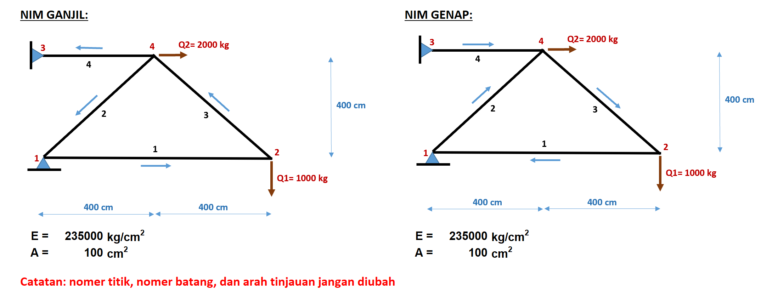
node | x(m) | y(m)
1 | 0 | 0
2 | 8 | 0
3 | 0 | 4
4 | 4 | 4

